1. Marknad
Tabell 1.1. Antal aktiva företag med tillstånd från PTS att bedriva postbefodran. Antal företag den 31 december respektive år, 1993–2017.
Table 1.1. Number of enterprises with permission from PTS to deliver post on December 31 resp. year, 1993–2017.
År | Antal företag
1993 | 2
1994 | 3
1995 | 4
1996 | 12
1997 | 105
1998 | 82
1999 | 65
2000 | 46
2001 | 40
2002 | 36
2003 | 34
2004 | 36
2005 | 36
2006 | 33
2007 | 35
2008 | 31
2009 | 33
2010 | 33
2011 | 31
2012 | 32
2013 | 32
2014 | 32
2015 | 32
2016 | 33
2017 | 30
Källa/Source: Post- och telestyrelsen, PTS/National Post & Telecom Agency.
Anm.: PTS beslutar om tillstånd för postoperatörer att bedriva postbefordran. Ett tillstånd omfattar inrikes brevbefordran i hela landet och gäller tills vidare.

Figur 1.1. Antal företag med tillstånd från PTS att bedriva postbefodran. Antal företag den 31 december respektive år, 1993–2017.
Table 1.1. Number of enterprises with permission from PTS to deliver post on December 31 resp. year 1993–2017.
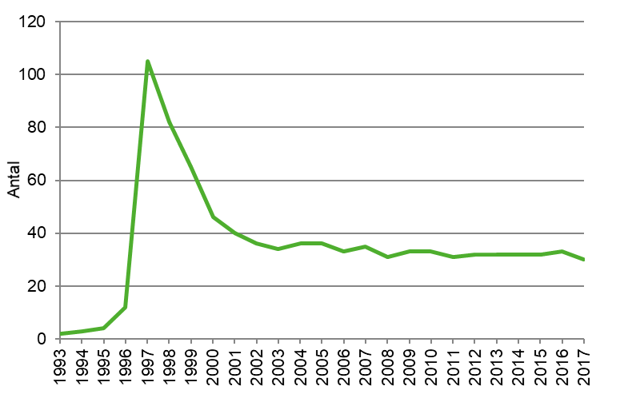

Källa/Source: Post- och telestyrelsen, PTS/National Post & Telecom Agency.
Anm.: PTS beslutar om tillstånd för postoperatörer att bedriva postbefordran. Ett tillstånd omfattar inrikes brevbefordran i hela landet och gäller tills vidare.

Tabell 1.2. Postnords serviceställen, antal post- respektive entreprenadkontor. Åren 1988–2017.
Table 1.2. Number of post offices and other outlets according PostNord Sverige AB 1988–2017.
År | Postkontor | Entreprenadkontor | Totalt
1988 | 2,110 | 0 | 2,110
1989 | 2,075 | 94 | 2,169
1990 | 1,934 | 123 | 2,057
1991 | 1,882 | 150 | 2,032
1992 | 1,773 | 179 | 1,952
1993 | 1,473 | 419 | 1,892
1994 | 1,341 | 537 | 1,878
1995 | 1,289 | 564 | 1,853
1996 | 1,177 | 640 | 1,817
1997 | 1,095 | 730 | 1,825
1998 | 1,020 | 781 | 1,801
1999 | 922 | 853 | 1,775
2000 | 851 | 890 | 1,741
2001 | 840 | 900 | 1,740
2002 | 433 | 1,800 | 2,233
2003 | 440 | 1,800 | 2,240
2004 | 420 | 1,818 | 2,238
2005 | 422 | 1,812 | 2,234
2006 | 382 | 1,801 | 2,183
2007 | 370 | 1,821 | 2,191
2008 | 363 | 1,853 | 2,216
2009 | 334 | 1,816 | 2,150
2010 | 308 | 1,745 | 2,053
2011 | 305 | 1,717 | 2,022
2012 | 285 | 1,698 | 1,983
2013 | 277 | 1,698 | 1,975
2014 | 274 | 1,736 | 2,010
2015 | 260 | 1,966 | 2,226
2016 | 251 | 1,652 | 1,903
2017 | 246 | 1,605 | 1,851
Källa/Source: Posten AB som 2015 bytte namn till Postnord. Uppgifter meddelades av Postnord i samband med Trafikanalys postundersökning.

Figur 1.2. Postnords serviceställen, antal post- respektive entreprenadkontor. Åren 1988–2017.
Figure 1.2. Number of post offices and other outlets according PostNord Sverige AB 1988–2017.
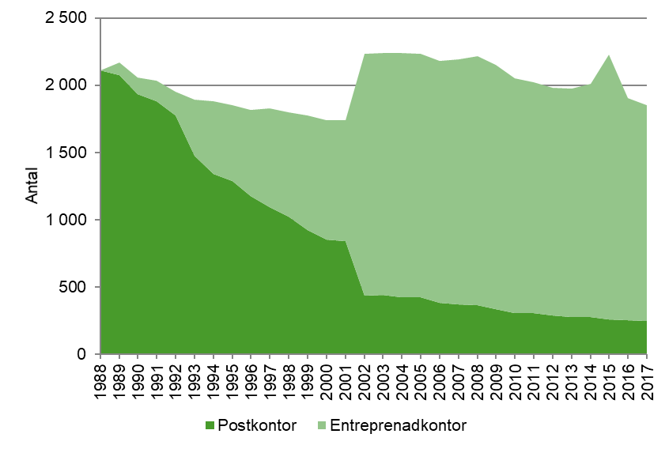

Källa/Source: Posten AB som 2015 bytte namn till Postnord. Uppgifter har meddelats i samband med Trafikanalys postundersökning.

2. Operatörer och infrastuktur
Tabell 2.1. Antal företag med postverksamhet efter verksamhetsområde och storleksklass enligt företagsregistret (FDB). År 2017.
Table 2.1. Number of enterprises with postal services by activity and size-class according to the business register, 2017.
Storleksklass (anställda) | Postbefordran | Bud- och kurir-verksamhet | Tidnings-distribution | Totalt
0 | 11 | 230 | 6 | 247
1–4 | 16 | 93 | 2 | 111
5–9 | 3 | 21 | 1 | 25
10–19 | 5 | 6 | 1 | 12
20–49 | 2 | 2 | 1 | 5
50–99 | – | 1 | – | 1
100–199 | – | – | – | 0
200–499 | 1 | – | 1 | 2
500–999 | 1 | 1 | – | 2
1 000–1 499 | 1 | 1 | 2 | 4
1 500–1 999 | – | – | 3 | 3
2 000–2 999 | – | – | – | 0
3 000–3 999 | – | – | – | 0
4 000–4 999 | – | – | – | 0
5 000–9 999 | – | – | – | 0
10 000– | 1 | – | – | 1
Totalt | 41 | 355 | 17 | 413
– Uppgift saknas
Källa/Source: Statistiska centralbyrån - Företagsregistret (FDB).
Anm.: I denna tabell som baseras på registeruppgifter ingår alla företag med postverksamhet verksamma inom SNI (2007) 53.1 "Postbefordran via nationella posten", SNI 53.2 "Annan postbefordran" samt företag oavsett bransch med tillstånd från PTS (Post- och telestyrelsen) att bedriva postverksamhet.

Tabell 2.2. Antal företag med postverksamhet efter verksamhetsområde, åren 1995–2017.
Table 2.2: Number of enterprises with postal services by activity 1995–2017.
År | Postbefordran | Bud- och kurir-verksamhet | Tidnings-distribution | Totalt
1995 | 3 | ꓺ | ꓺ | ꓺ
1996 | 29 | 102 | 9 | 140
1997 | 77 | 120 | 14 | 211
1998 | 74 | 133 | 13 | 220
1999 | 54 | 131 | 19 | 204
2000 | 55 | 190 | 21 | 266
2001 | 39 | 182 | 22 | 243
2002 | 39 | 203 | 21 | 263
2003 | 31 | 203 | 24 | 258
2004 | 31 | 189 | 17 | 237
2005 | 34 | 208 | 24 | 266
2006 | 34 | 213 | 24 | 271
2007 | 33 | 271 | 20 | 324
2008 | 35 | 267 | 18 | 320
2009 | 36 | 273 | 20 | 329
2010 | 38 | 269 | 19 | 326
2011 | 35 | 294 | 19 | 348
2012 | 39 | 272 | 22 | 333
2013 | 42 | 285 | 20 | 347
2014 | 41 | 298 | 23 | 362
2015 | 44 | 276 | 22 | 342
2016 | 45 | 306 | 16 | 367
2017 | 41 | 355 | 17 | 413
. . Uppgift ej tillgänglig eller alltför osäker för att redovisas
Källa/Source: Statistiska centralbyrån - Företagsregistret (FDB).
Anm.: I denna tabell som baseras på registeruppgifter ingår alla företag med postverksamhet verksamma inom SNI (2007) 53.1 "Postbefordran via nationella posten", SNI 53.2 "Annan postbefordran" samt företag oavsett bransch med tillstånd från PTS (Post- och telestyrelsen) att bedriva postverksamhet.

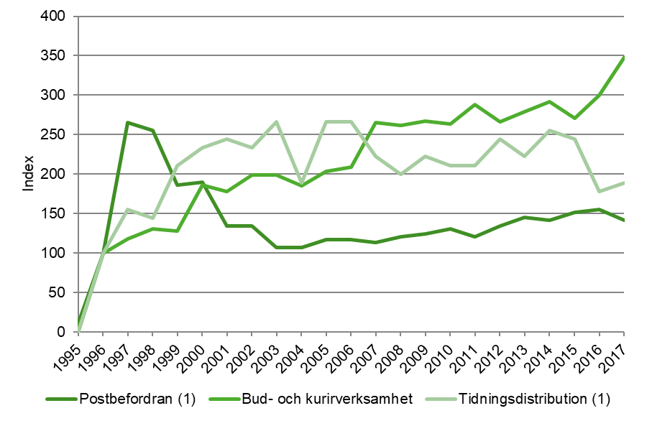
Figur 2.1. Antal företag med postverksamhet år 1995–2017, Index 1996=100.
Figure 2.1. Number of enterprises with postal services 1995–2017, Index 1996=100.

Anm.: I denna figur som baseras på registeruppgifter ingår alla företag med postverksamhet verksamma inom SNI (2007) 53.1 "Postbefordran via nationella posten", SNI 53.2 "Annan postbefordran" samt företag oavsett bransch med tillstånd från PTS (Post- och telestyrelsen) att bedriva postverksamhet.
(1) Observera att relativt små förändringar i antalet företag inom postbefordran samt tidningsdistribution innebär en relativt stor procentuell förändring, eftersom det totala antalet företag verksamma inom dessa områden är lågt.

Figur 2.2. Geografisk spridning av tjänster för företag med postverksamhet 2017, andel företag per geografisk marknad (%).
Figure 2.2. Geographical distribution of services 2017, number of enterprises per geographical market share of total responding enterprises (%).
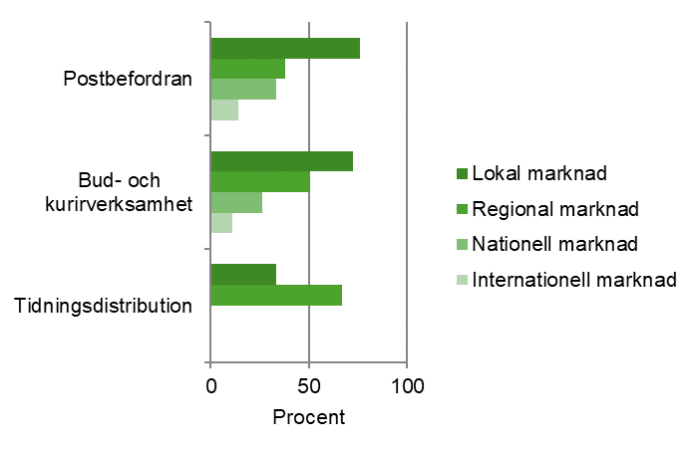

Anm.: Figuren inkluderar företag verksamma inom SNI (2007) 53.1 "Postbefordran via nationella posten", SNI 53.2 "Annan postbefordran" och företag oavsett bransch med tillstånd från PTS (Post- och telestyrelsen) att bedriva postverksamhet.
Uppgifterna baseras på svar från företag i undersökningen Postverksamhet 2017. Lokal marknad innebär marknad inom en stad, tätort eller ett begränsat område. Regional marknad täcker in ett vidare område än lokalt. Det kan vara allt från en kommun till större delar av landet men inte helhetstäckande över landet.

3. Sysselsättning
Tabell 3.1. Antal årspersoner i företag med postverksamhet, 1995–2017.
Table 3.1. Number of employees in enterprises with postal services 1995–2017.
År | Postbefordran | Bud- och kurir-verksamhet (1) | Tidnings-distribution | Totalt
1995 | 42,820 | ꓺ | ꓺ | 47,660
1996 | 41,246 | 329 | 6,636 | 48,211
1997 | 39,388 | 307 | 7,374 | 47,069
1998 | 39,291 | 383 | 7,438 | 47,112
1999 | 38,855 | 423 | 7,624 | 46,902
2000 | 39,455 | 617 | 6,702 | 46,774
2001 | 36,610 | 604 | 6,831 | 44,045
2002 | 37,091 | 664 | 7,107 | 44,862
2003 | 34,539 | 615 | 6,655 | 41,809
2004 | 33,257 | 692 | 6,805 | 40,754
2005 | 32,171 | 592 | 6,696 | 39,459
2006 | 31,268 | 625 | 6,305 | 38,198
2007 | 29,302 | 757 | 6,196 | 36,255
2008 | 28,765 | 632 | 6,165 | 35,562
2009 | 26,689 | 1,240 | 5,935 | 33,864
2010 | 25,776 | 1,306 | 5,959 | 33,041
2011 | 24,654 | 1,456 | 6,215 | 32,325
2012 | 23,736 | 1,317 | 5,658 | 30,711
2013(2) | 23,566 | 1,329 | 5,200 | 30,095
2014 | 22,581 | 1,227 | 5,146 | 28,954
2015 | 22,600 | 1,221 | 4,867 | 28,688
2016 | 21,445 | 1,186 | 4,927 | 27,558
2017 | 22,369 | 1,761 | 6,059 | 30,189
. . Uppgift ej tillgänglig eller alltför osäker för att redovisas
(1): Ett större företag som ändrat bransch till bud och kurir har tillkommit till undersökningen 2009.
(2): I Postverksamhet 2014 reviderades 2013 års uppgifter i bud- och kurirverksamhet.
Anm.: Antal årspersoner beräknas genom att den totalt arbetade tiden för samtliga personer som arbetar i företaget divideras med den normala arbetstiden för en heltidstjänst. Två personer som arbetar halvtid räknas som en årsperson.

Figur 3.1. Antal årspersoner i företag med postverksamhet, efter typ av verksamhet åren 1995–2017, Index 1996=100.
Figure 3.1. Number of employees in enterprises with postal services by type of postal service 1995–2017, Index 1996=100.
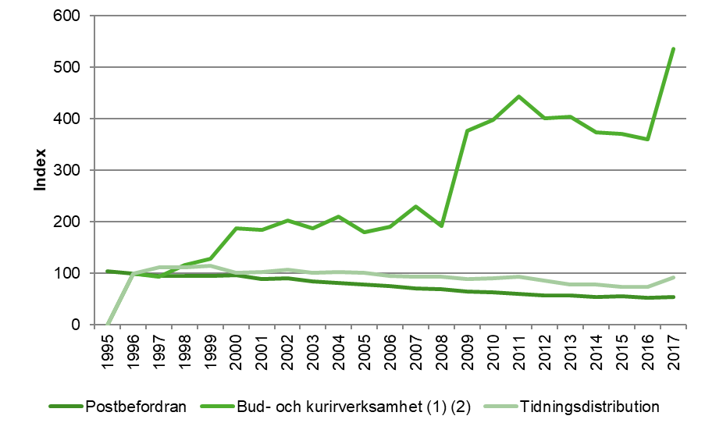

(1) Ett större företag som ändrat bransch till bud och kurir har tillkommit till undersökningen 2009.
(2) I Postverksamhet 2014 reviderades 2013 års uppgifter avseende bud- och kurirverksamhet.
Antal årspersoner beräknas genom att den totalt arbetade tiden för samtliga personer som arbetar i företaget divideras med den normala arbetstiden för en heltidstjänst. Två personer som arbetar halvtid räknas som en årsperson.

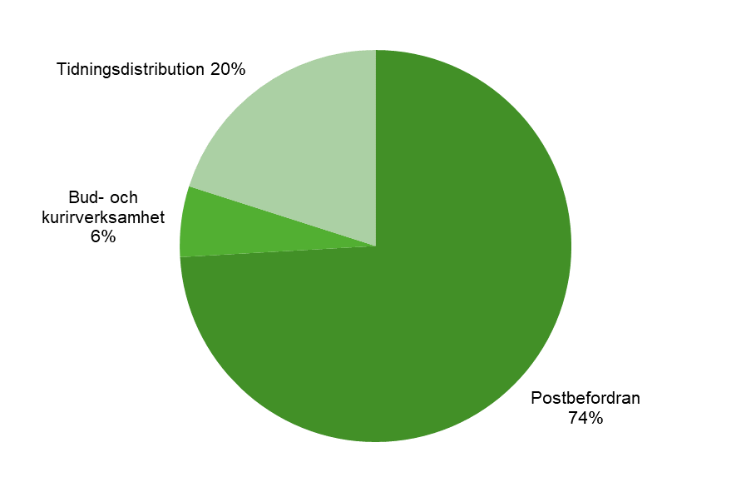
Figur 3.2. Andel sysselsatta årspersoner efter typ av verksamhet inom postverksamhet, 2017.
Figure 3.2. Share of employees by type of postal service 2017 (%).

Anm.: Antal årspersoner beräknas genom att den totalt arbetade tiden för samtliga personer som arbetar i företaget divideras med den normala arbetstiden för en heltidstjänst. Två personer som arbetar halvtid räknas som en årsperson.

Tabell 3.2. Andel män av totalt antal sysselsatta i företag med postverksamhet 1997–2017 (%).
Table 3.2. Share of men of total persons employed in enterprises with postal services 1997–2017 (%).
År | Postbefordran | Bud- och kurirverksamhet | Tidnings-distribution | Totalt
1997 | 51 | 73 | 64 | 52
1998 | 49 | 75 | 65 | 52
1999 | 50 | 78 | 65 | 53
2000 | 51 | 83 | 68 | 54
2001 | 53 | 80 | 66 | 56
2002 | 56 | 80 | 67 | 59
2003 | 57 | 86 | 67 | 60
2004 | 60 | 87 | 69 | 63
2005 | 65 | 86 | 69 | 67
2006 | 63 | 79 | 70 | 65
2007 | 64 | 78 | 69 | 66
2008 | 63 | 78 | 72 | 66
2009 | 62 | 77 | 69 | 65
2010 | 62 | 75 | 70 | 65
2011 | 63 | 78 | 66 | 64
2012 | 63 | 76 | 72 | 67
2013 | 66 | 77 | 73 | 69
2014 | 66 | 78 | 74 | 69
2015 | 66 | 80 | 75 | 69
2016 | 66 | 75 | 74 | 69
2017 | 67 | 78 | 75 | 69
Anm.: Andel sysselsatta baseras på samtliga individer som arbetat i företaget oavsett sysselsättningsgrad.

Figur 3.3. Andel män av totalt antal sysselsatta i företag med postverksamhet åren 1997–2017 (%).
Figure 3.3. Share of men of total persons employed 1997–2017 (%).
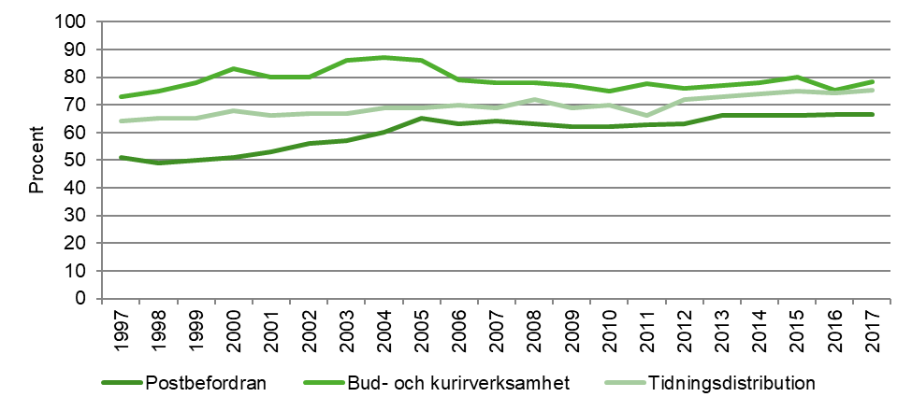

Anm.: Andel sysselsatta baseras på samtliga individer som arbetat i företaget oavsett sysselsättningsgrad.

Tabell 3.3. Andel kvinnor av totalt antal sysselsatta i företag med postverksamhet 1997–2017 (%).
Table 3.3. Share of men of total persons employed in entersprises with postal services 1997–2017 (%).
År | Postbefordran | Bud- och kurirverksamhet | Tidnings-distribution | Totalt
1997 | 49 | 27 | 36 | 48
1998 | 51 | 25 | 35 | 48
1999 | 50 | 22 | 35 | 47
2000 | 49 | 17 | 32 | 46
2001 | 47 | 20 | 34 | 44
2002 | 44 | 20 | 33 | 41
2003 | 43 | 14 | 33 | 40
2004 | 40 | 13 | 31 | 37
2005 | 35 | 14 | 31 | 33
2006 | 37 | 21 | 30 | 35
2007 | 36 | 22 | 31 | 34
2008 | 37 | 22 | 28 | 34
2009 | 38 | 23 | 31 | 35
2010 | 38 | 25 | 30 | 35
2011 | 37 | 22 | 34 | 36
2012 | 37 | 24 | 28 | 33
2013 | 34 | 23 | 27 | 31
2014 | 34 | 22 | 26 | 31
2015 | 34 | 20 | 25 | 31
2016 | 34 | 25 | 26 | 31
2017 | 33 | 22 | 25 | 31
Anm.: Andel sysselsatta baseras på samtliga individer som arbetat i företaget oavsett sysselsättningsgrad.

Figur 3.4. Andel kvinnor av totalt antal sysselsatta i företag med postverksamhet åren 1997–2017 (%).
Figure 3.4. Share of women of total persons employed in enterprises with postal services 1997–2017 (%).
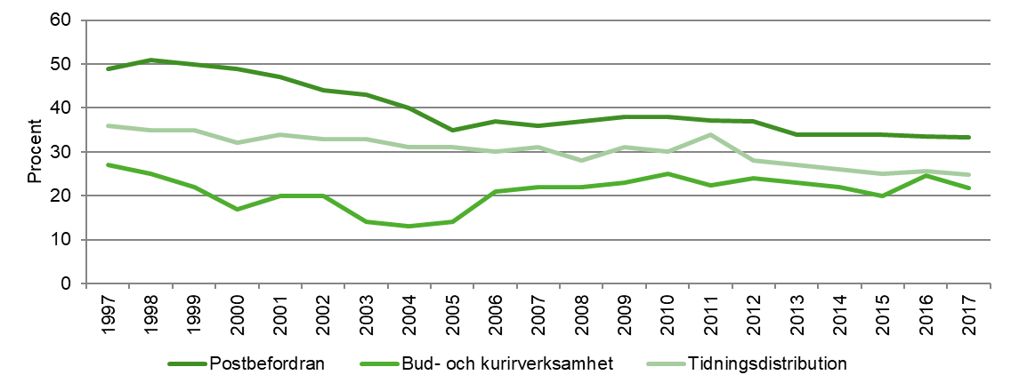

Anm.: Andel sysselsatta baseras på samtliga individer som arbetat i företaget oavsett sysselsättningsgrad.

4. Ekonomi
Tabell 4.1. Rörelseintäkter, kostnader och resultat för företag med postverksamhet 2017, tusentals kr.
Table 4.1. Operating income, costs and results for enterprises with postal services 2017, thousands SEK.
 | Rörelseintäkter | Rörelsekostnader | Rörelseresultat
Postbefordran | 27,012,408 | 26,212,036 | 800,372
Bud- och kurirverksamhet | 2,663,418 | 2,549,876 | 113,542
Tidningsdistribution | 3,726,889 | 3,661,353 | 65,536
Totalt | 33,402,715 | 32,423,265 | 979,450
I Trafikanalys undersökning om postverksamhet får sedan 2016 enbart företag med en eller fler anställda enkät. För företag med 0 anställda imputeras ekonomiska uppgifter.

Figur 4.1. Rörelseintäkter, kostnader och resultat för företag med postverksamhet 2017, miljoner kr.
Figure 4.1. Operating income, costs and results for enterprises with postal services 2017, million SEK.
 | Rörelseintäkter (kr) | Rörelsekostnader (kr) | Rörelseresultat (kr)
Postbefordran | 27012408000 | 26212036000 | 800372000
Bud- och kurirverksamhet | 2663418000 | 2549876000 | 113542000
Tidnings-distribution | 3726889000 | 3661353000 | 65536000

I Trafikanalys undersökning om postverksamhet får sedan 2016 enbart företag med en eller fler anställda enkät. För företag med 0 anställda imputeras ekonomiska uppgifter.

Tabell 4.2. Rörelseintäkter avseende företag med postverksamhet 1995–2017, tusentals kr.
Table 4.2. Operating income for enterprises with postal services 1995–2017, thousands SEK.
År | Postbefordran (1) | Bud- och kurir-verksamhet (2) | Tidnings-distribution | Totalt
1995 | 20,077,753 | ꓺ | ꓺ | ꓺ
1996 | 18,361,525 | 228,609 | 2,513,225 | 21,103,359
1997 | 19,530,078 | 177,934 | 2,862,483 | 22,570,495
1998 | 21,532,722 | 262,141 | 2,939,032 | 24,733,895
1999 | 18,835,907 | 315,234 | 3,213,152 | 22,364,293
2000 | 18,541,501 | 439,995 | 3,515,842 | 22,497,338
2001 | 17,951,805 | 449,876 | 3,348,209 | 21,749,890
2002 | 18,325,355 | 391,600 | 3,323,975 | 22,040,930
2003 | 20,066,897 | 454,306 | 3,424,998 | 23,946,201
2004 | 19,460,272 | 469,395 | 3,023,751 | 22,953,418
2005 | 21,188,585 | 476,905 | 3,132,488 | 24,797,978
2006 | 21,752,948 | 513,918 | 3,716,787 | 25,983,653
2007 | 23,549,194 | 673,185 | 3,844,858 | 28,067,237
2008 | 23,562,094 | 555,118 | 3,909,591 | 28,026,803
2009 | 24,755,358 | 1,685,813 | 4,099,553 | 30,540,724
2010 | 23,367,355 | 1,747,473 | 4,164,093 | 29,278,921
2011 | 22,173,911 | 1,898,610 | 4,721,109 | 28,793,630
2012 | 21,994,089 | 1,881,862 | 4,586,729 | 28,462,680
2013 | 21,895,089 | 1,915,869 | 4,616,832 | 28,427,790
2014 | 23,284,340 | 2,148,111 | 4,591,947 | 30,024,398
2015 | 22,431,318 | 2,199,505 | 4,400,587 | 29,031,410
2016 | 24,075,957 | 2,394,232 | 4,056,053 | 30,526,242
2017 | 27,012,408 | 2,663,418 | 3,726,889 | 33,402,715
. . Uppgift ej tillgänglig eller alltför osäker för att redovisas
(1): På grund av omorganisation inom Posten AB har intäkter relaterat till verksamhet som tidigare utförts inom Poståkeriet tillkommit 2009.
(2): Ett större företag som ändrat bransch till bud och kurir har tillkommit till undersökningen 2009.
I Trafikanalys undersökning om postverksamhet får sedan 2016 enbart företag med en eller fler anställda enkät. För företag med 0 anställda imputeras ekonomiska uppgifter.

Tabell 4.3. Rörelsekostnader avseende företag med postverksamhet 1995–2017, tusentals kr.
Table 4.3. Operating costs for enterprises with postal services 1995–2017, thousands SEK.
År | Postbefordran (1) | Bud- och kurir-verksamhet (2) | Tidnings-distribution | Totalt
1995 | 19,479,466 | ꓺ | ꓺ | ꓺ
1996 | 18,368,407 | 212,689 | 2,443,301 | 21,024,397
1997 | 18,712,513 | 171,366 | 2,773,219 | 21,657,098
1998 | 20,518,520 | 237,130 | 2,844,084 | 23,599,734
1999 | 23,235,958 | 291,162 | 3,106,756 | 26,633,876
2000 | 19,716,655 | 398,488 | 3,379,024 | 23,494,167
2001 | 19,641,178 | 396,913 | 3,129,727 | 23,167,818
2002 | 19,022,990 | 363,076 | 3,294,667 | 22,680,733
2003 | 20,895,922 | 414,320 | 3,380,739 | 24,690,981
2004 | 20,436,104 | 439,271 | 2,968,961 | 23,844,336
2005 | 20,669,307 | 436,718 | 3,060,972 | 24,166,997
2006 | 21,013,040 | 459,663 | 3,648,924 | 25,121,627
2007 | 21,820,132 | 595,634 | 3,784,379 | 26,200,145
2008 | 22,310,612 | 493,098 | 3,836,786 | 26,640,496
2009 | 23,681,165 | 1,618,240 | 3,987,223 | 29,286,628
2010 | 22,644,285 | 1,672,867 | 4,064,563 | 28,381,715
2011 | 22,352,715 | 1,888,433 | 4,588,719 | 28,829,867
2012 | 21,977,151 | 1,778,268 | 4,459,610 | 28,215,029
2013 | 22,964,412 | 1,906,494 | 4,507,244 | 29,378,150
2014 | 23,186,962 | 2,055,397 | 4,450,896 | 29,693,255
2015 | 21,678,178 | 2,128,710 | 4,210,226 | 28,017,114
2016 | 22,719,403 | 2,296,255 | 4,032,750 | 29,048,408
2017 | 26,212,036 | 2,549,876 | 3,661,353 | 32,423,265
. . Uppgift ej tillgänglig eller alltför osäker för att redovisas
(1): Extraordinärt stora kostnader inom postbefordran 1999 pga. Postens avsättning för förlust vid avveckling av kassaservice samt kontorsnätet i egen regi. På grund av omorganisation inom Posten AB har kostnader relaterat till verksamhet som tidigare utförts inom Poståkeriet tillkommit 2009.
(2): Ett större företag som ändrat bransch till bud och kurir har tillkommit till undersökningen 2009.
I Trafikanalys undersökning om postverksamhet får sedan 2016 enbart företag med en eller fler anställda enkät. För företag med 0 anställda imputeras ekonomiska uppgifter.

Figur 4.2. Rörelseintäkter och kostnader för företag med huvudverksamhet inom postbefordran åren 1995–2017, miljoner kr
Figure 4.2. Operating income and costs for enterprises with main business in postal services 1995–2017, million SEK.
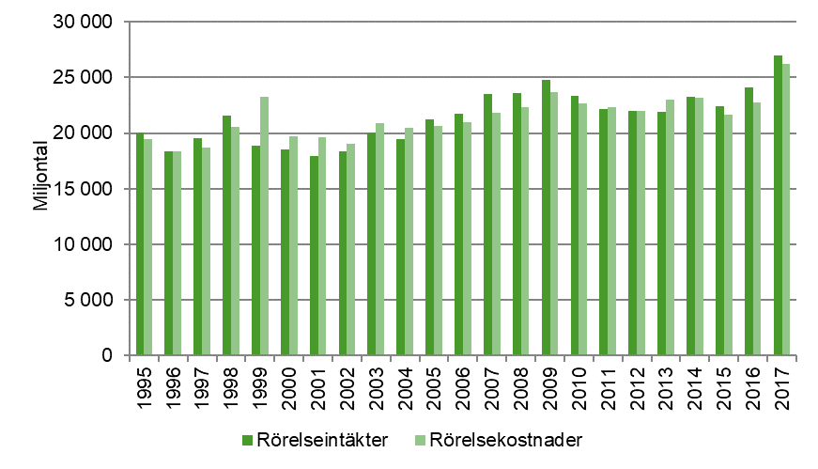

Anm.: Extraordinärt stora kostnader 1999 på grund av Postens avsättning för förlust vid avveckling av kassaservice samt kontorsnätet i egen regi. På grund av omorganisation inom Posten AB har intäkter och kostnader relaterat till verksamhet som tidigare utförts inom Poståkeriet tillkommit 2009.
I Trafikanalys undersökning om postverksamhet får sedan 2016 enbart företag med en eller fler anställda enkät. För företag med 0 anställda imputeras ekonomiska uppgifter.

Figur 4.3. Rörelseintäkter och kostnader för företag med huvudverksamhet inom bud- och kurirverksamhet åren 1996–2017, miljoner kr.
Figure 4.3. Operating income and costs for enterprises with main business in delivery and courier services 1996–2017, million SEK.
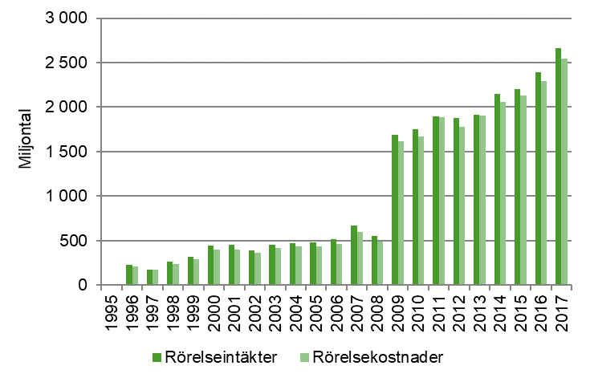

Anm.: Ett större företag som ändrat bransch till bud och kurir har tillkommit till undersökningen 2009.
I Trafikanalys undersökning om postverksamhet får sedan 2016 enbart företag med en eller fler anställda enkät. För företag med 0 anställda imputeras ekonomiska uppgifter.

Figur 4.4. Rörelseintäkter och kostnader för företag med huvudverksamhet inom tidningsdistribution åren 1996–2017, miljoner kr.
Figure 4.4. Operating income and costs for enterprises with main business in distribution of newspapers 1996–2017, million SEK.
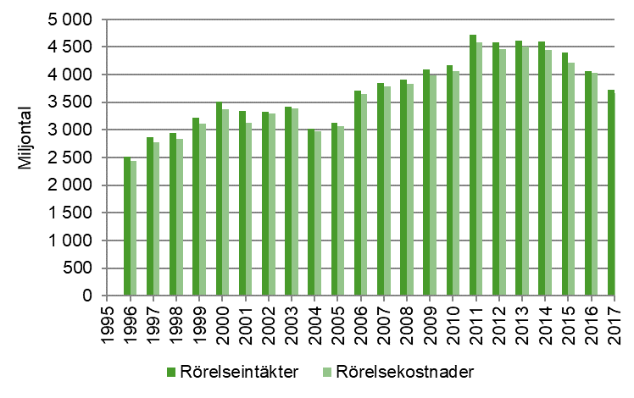

I Trafikanalys undersökning om postverksamhet får sedan 2016 enbart företag med en eller fler anställda enkät. För företag med 0 anställda imputeras ekonomiska uppgifter.

Figur 4.5. Rörelseresultat för verksamma företag som andel av rörelsens intäkter åren 1995–2017 (%).
Figure 4.5. Operating results as a share of operating income 1995–2017 (%).
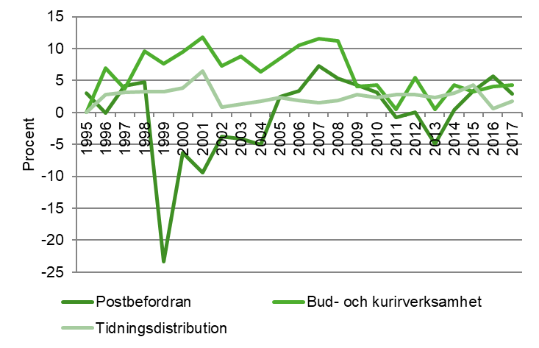

Anm.: Postbefordran har extraordinärt stora kostnader 1999 på grund av Postens avsättning för förlust vid avveckling av kassaservice samt kontorsnätet i egen regi. Vinstmarginal exklusive dessa var -1,6 procent. På grund av omorganisation inom Posten AB har intäkter och kostnader relaterat till verksamhet som tidigare utförts inom Poståkeriet tillkommit 2009. Inom Bud- och kurirverksamhet har ett större företag tillkommit till undersökningen 2009.
I Trafikanalys undersökning om postverksamhet får sedan 2016 enbart företag med en eller fler anställda enkät. För företag med 0 anställda imputeras ekonomiska uppgifter.

5. Trafikvolym
Tabell 5.1. Trafikvolym avseende företag med postverksamhet 2017, tusentals försändelser.
Table 5.1. Traffic volume for enterprises with business in postal services 2017, thousand postal items.
Posttrafik |  |  | Försändelser i tusental
Brev, adresserade tidningar och reklam |  |  | 2,181,679
Paket |  |  | 98,953
Oadresserad reklam och gruppreklam |  |  | 2,555,786
Bud- och kurirtjänster |  |  | 842
Tidningsutbärning |  |  | 937,777
Andra försändelser |  |  | 27,436
Anm.: Statistiken avser antal försändelser, både inrikes samt till och från utlandet för företag med postverksamhet.
I Trafikanalys undersökning om postverksamhet får sedan 2016 enbart företag med en eller fler anställda enkät. Uppgifter om trafikvolym för företag med 0 anställda ingår således inte i undersökningen. Enbart företag som har postverksamhet som huvudsaklig verksamhet ingår i undersökningen. Statistiken beskriver således inte den totala mängden försändelser av paket och brev inom Sverige.

Figur 5.1. Trafikvolym avseende företag med postverksamhet 2017, miljarder försändelser.
Figure 5.1. Traffic volume for companies with business in postal services 2017, billion postal items.
Brev, adresserade tidningar och reklam | 2181678817
Paket | 98952755
Oadresserad reklam och gruppreklam | 2555785785
Bud- och kurirtjänster | 842078
Tidningsutbärning | 937977419
Andra försändelser | 27435731

Anm.: Statistiken avser antal försändelser, både inrikes samt till och från utlandet för företag inom postverksamhet. Resultatet baseras på de företag som besvarat enkäten vilket bidrar till osäkerhet och ev. underskattning i uppgifterna. Bortfall har inte imputerats.
I Trafikanalys undersökning om postverksamhet får sedan 2016 enbart företag med en eller fler anställda enkät. Uppgifter om trafikvolym för företag med 0 anställda ingår således inte i undersökningen. Enbart företag som har postverksamhet som huvudsaklig verksamhet ingår i undersökningen. Statistiken beskriver således inte den totala mängden försändelser av paket och brev inom Sverige.

Tabell 5.2. Trafikvolym brev, paket, oadresserad reklam 1995–2017, tusentals försändelser.
Table 5.2. Traffic volume letters, parcels, unaddressed advertisements 1995–2017, thousands items.
År | Brev, adresserade tidningar och reklam |  | Paket (1) |  | Oadresserad reklam och gruppreklam
1995 | 3,467,459 |  | 48,600 |  | 1,520,700
1996 | 3,576,412 |  | 46,908 |  | 1,575,157
1997 | 3,577,651 |  | 43,148 |  | 1,755,547
1998 | 3,574,516 |  | 42,111 |  | 1,864,762
1999 | 3,557,584 |  | 43,403 |  | 1,953,823
2000 | 3,548,006 |  | 47,784 |  | 2,960,693
2001 | 3,265,673 |  | 42,214 |  | 2,997,232
2002 | 3,603,861 |  | 49,957 |  | 2,867,884
2003 | 3,262,135 |  | 42,890 |  | 2,950,464
2004 | 3,087,405 |  | 47,242 |  | 3,362,459
2005 | 3,034,208 |  | 42,633 |  | 3,547,248
2006 | 3,087,970 |  | 46,385 |  | 3,563,384
2007 | 3,050,654 |  | 49,470 |  | 3,485,914
2008 | 2,983,084 |  | 56,060 |  | 3,438,438
2009 | 2,789,925 |  | 61,052 |  | 3,179,525
2010 | 2,720,234 |  | 66,657 |  | 3,117,339
2011 | 2,703,935 |  | 68,827 |  | 3,138,838
2012 | 2,592,859 |  | 73,039 |  | 3,084,362
2013 | 2,514,342 |  | 82,014 |  | 2,889,982
2014 | 2,445,541 |  | 89,873 |  | 2,870,903
2015 | 2,274,427 |  | 97,218 |  | 2,604,780
2016 | 2,243,371 | k | 82,345 | k | 2,631,265 | k
2017 | 2,181,679 |  | 98,953 |  | 2,555,786
(1) Uppgifter om paket för Posten AB/Postnord inkluderar pakettjänsten mypack och diverse övriga paket from 2008. Tidigare års uppgifter avser summan av företagspaket, hempaket och postpaket. 2009 tillkom ett större företag som ändrat bransch till bud och kurir. Från och med 2016 års undersökning ingår enbart paket 0-31,5kg, fram till och med 2015 fanns ingen övre viktgräns.
Anm.: Statistiken avser antal försändelser, både inrikes samt till och från utlandet för företag inom postverksamhet. Resultatet baseras på de företag som besvarat enkäten vilket bidrar till osäkerhet och ev. underskattning i uppgifterna. Bortfall har inte imputerats.
I Trafikanalys undersökning om postverksamhet får sedan 2016 enbart företag med en eller fler anställda enkät. Uppgifter om trafikvolym för företag med 0 anställda ingår således inte i undersökningen. Enbart företag som har postverksamhet som huvudsaklig verksamhet ingår i undersökningen. Statistiken beskriver således inte den totala mängden försändelser av paket och brev inom Sverige.

Figur 5.2. Trafikvolym brev, paket, oadresserad reklam åren 1995–2017, Index 1996=100.
Figure 5.2. Traffic volume letters, parcels, unaddressed advertisements 1995–2017, Index 1996=100.
 | Brev, adresserade tidningar och reklam | Paket | Oadresserad reklam och gruppreklam
1995 | 96.953566871 | 103.60706063 | 96.542757325
1996 | 100 | 100 | 100
1997 | 100.03464366 | 91.984309713 | 111.45219175
1998 | 99.946985974 | 89.773599386 | 118.38578631
1999 | 99.473550586 | 92.527927006 | 124.03988936
2000 | 99.205740278 | 101.86748529 | 187.96177143
2001 | 91.311431681 | 89.993178136 | 190.2814767
2002 | 100.76750106 | 106.49995736 | 182.06972384
2003 | 91.212505718 | 91.434296922 | 187.31237585
2004 | 86.326882921 | 100.71203206 | 213.46818127
2005 | 84.839442436 | 90.886415963 | 225.19964677
2006 | 86.342680877 | 98.88505159 | 226.22405259
2007 | 85.299288784 | 105.46175492 | 221.30581269
2008 | 83.409965071 | 119.51053125 | 218.29176393
2009 | 78.009041744 | 130.15264347 | 201.85445292
2010 | 76.060416417 | 142.10092948 | 197.90654938
2011 | 75.60468875 | 146.72791422 | 199.27146132
2012 | 72.498877311 | 155.70690074 | 195.81298988
2013 | 70.303482065 | 174.8400145 | 183.47263225
2014 | 68.379740449 | 191.59354055 | 182.26135699
2015 | 63.595226864 | 207.25308263 | 165.36637599
2016 | 62.72685605 | 175.54508613 | 167.04781066
2017 | 61.001887283 | 210.95070137 | 162.25593925

Anm.: Uppgifter om paket för Posten AB/Postnord inkluderar pakettjänsten mypack och diverse övriga paket from 2008. Tidigare års uppgifter avser summan av företagspaket, hempaket och postpaket. 2009 tillkom ett större företag som ändrat bransch till bud och kurir. Från och med 2016 års undersökning ingår enbart paket 0-31,5kg, fram till och med 2015 fanns ingen övre viktgräns.
Statistiken avser antal försändelser, både inrikes samt till och från utlandet för företag inom postverksamhet. Resultatet baseras på de företag som besvarat enkäten vilket bidrar till osäkerhet och ev. underskattning i uppgifterna. Bortfall har inte imputerats.
I Trafikanalys undersökning om postverksamhet får sedan 2016 enbart företag med en eller fler anställda enkät. Uppgifter om trafikvolym för företag med 0 anställda ingår således inte i undersökningen. Enbart företag som har postverksamhet som huvudsaklig verksamhet ingår i undersökningen. Statistiken beskriver således inte den totala mängden försändelser av paket och brev inom Sverige.

